Munka1
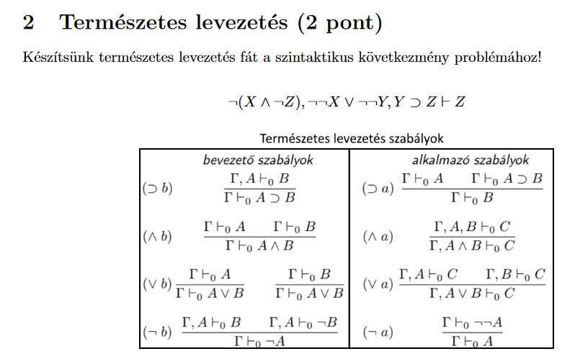
 |  |  |  |  |  |  |  |  |  | ✓

 |  |  |  |  |  |  |  |  |  | ¬(X ∨ ¬X), ¬X, ¬X ⊢ ¬X | ✓
 |  |  |  |  |  |  |  |  | (∨b)
 | ✓ |  |  |  |  |  |  | ✓ |  | ¬(X ∨ ¬X), ¬X, ¬X ⊢ X ∨ ¬X | ¬(X ∨ ¬X), ¬X, ¬X ⊢ ¬(X ∨ ¬X)
 |  |  |  |  |  |  |  |  | (¬b)
 | ¬(X ∧ ¬Z), ¬¬X, Y ⊃ Z ⊢ ¬¬X | ✓ |  |  |  |  |  | ¬(X ∨ ¬X), ¬X ⊢ ¬X |  | ¬(X ∨ ¬X), ¬X ⊢ ¬¬X
(¬a) |  |  |  |  |  |  | (¬b)
 | ¬(X ∧ ¬Z), ¬¬X, Y ⊃ Z, ¬Z ⊢ X | ¬(X ∧ ¬Z), ¬¬X, Y ⊃ Z, ¬Z ⊢ ¬Z | ✓ |  | ✓ |  |  | ¬(X ∨ ¬X) ⊢ ¬¬X
(∧b) |  |  |  |  |  |  | (¬a)
 | ¬(X ∧ ¬Z), ¬¬X, Y ⊃ Z, ¬Z ⊢ X ∧ ¬Z |  | ¬(X ∧ ¬Z), ¬¬X, Y ⊃ Z, ¬Z ⊢ ¬(X ∧ ¬Z) |  | ¬(X ∧ ¬Z), ¬¬Y, Y ⊃ Z ⊢ ¬¬Y | ✓ |  | ¬(X ∨ ¬X) ⊢ X |  |  |  | ✓
(¬b) |  |  |  | (¬a) |  |  | (∨b)
 | ¬(X ∧ ¬Z), ¬¬X, Y ⊃ Z ⊢ ¬¬Z |  |  |  | ¬(X ∧ ¬Z), ¬¬Y, Y ⊃ Z ⊢ Y | ¬(X ∧ ¬Z), ¬¬Y, Y ⊃ Z ⊢ Y ⊃ Z |  | ¬(X ∨ ¬X) ⊢ X ∨ ¬X |  |  |  | ¬(X ∨ ¬X) ⊢ ¬(X ∨ ¬X)
(¬a) |  |  |  | (⊃a) |  |  | (¬b)
 | ¬(X ∧ ¬Z), ¬¬X, Y ⊃ Z ⊢ Z |  |  |  | ¬(X ∧ ¬Z), ¬¬Y, Y ⊃ Z ⊢ Z |  |  | {} ⊢ ¬¬(X ∨ ¬X)
(∨a) |  |  |  |  |  |  | (¬a)
 | ¬(X ∧ ¬Z), ¬¬X ∨ ¬¬Y, Y ⊃ Z ⊢ Z |  |  |  |  |  |  | {} ⊢ X ∨ ¬X

